BUG_REPORTS
Description | Screenshot or Document | Attached link of video | Sprint | Test Date | Test Data | Status(On going) | Status(Fail) | Assignee | Reporter
Kullanıcı seçtiği ürünü sepete ekleyemediğinde doğru bilgilendirme mesajı görüntüleyemiyor. Örnek olarak Beden seçimi yapmadan sepete ekle butonuna tıkladığında Beden seçiniz uyarısı görüntünlenmesi gerekirdi. | 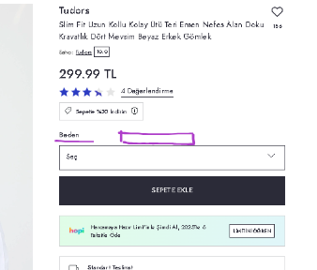 | https://jam.dev/c/0e5f8552-2434-42f6-adc2-a799c3dc7e59 | SPRINT-1 | 14.11.2024 | - | - | FAIL | DEV TEAM | MUSTAFA ABA

